Sheet1
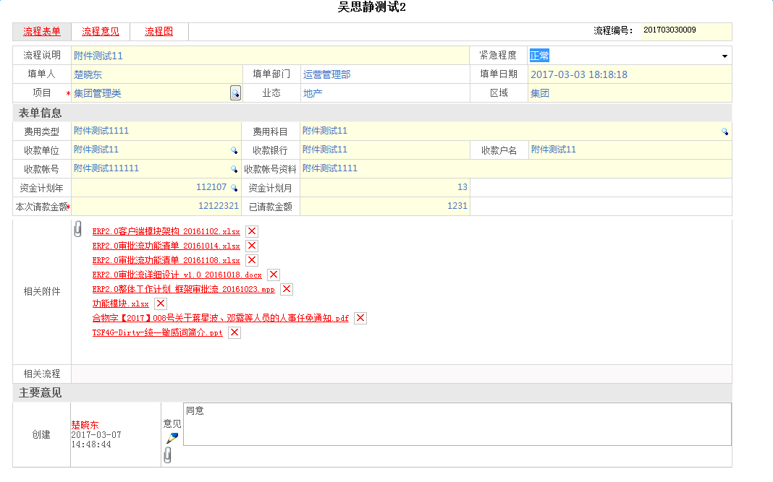
吴思静测试2

流程表单 |  | 流程意见 |  | 流程图 |  |  | 流程编号： | ,201703030009

 | 流程说明 | 附件测试11

 | 填单人 | 楚晓东 |  |  | 填单部门 | 运营管理部 | 填单日期 | 3/3/17

 | 项目 | 集团管理类 |  |  | 业态 | 地产 | 区域 | 集团

 | 紧急程度 | 正常

 | 表单信息

 | 费用类型 | 附件测试111 |  |  | 费用科目 | 附件测试11

 | 收款单位 | 附件测试11 |  |  | 收款银行 | 附件测试11 | 收款户名 | 附件测试11

 | 收款帐号 | 附件测试111111 |  |  | 收款帐号资料 | 附件测试1111

 | 资金计划年 | 2016年 |  |  | 资金计划月 | 12月

 | 本次请款金额 | ¥12,122,321 |  |  | 已请款金额 | ¥1,231

 | 相关附件

 | 1 | ERP 2.0客户端莫款价格 20161102.xlsx

 | 2 | ERP 2.0客户端莫款价格 20161102.xlsx

 | 3 | ERP 2.0客户端莫款价格 20161102.xlsx

 | 4 | 功能模块.xlsx

 | 5 | 合物字【2017】008号关于蒋星波、邓璐等人员的人事任免通知.pdf

 | 6 | TSF4G-Dirty-统一敏感词简介.ppt

 | 主要意见

同意，请务必及时付款。
 | 创建 | 楚晓东 | 意见
 |  | 2017-03-07
 |  | 14:48:44

